던전
던전

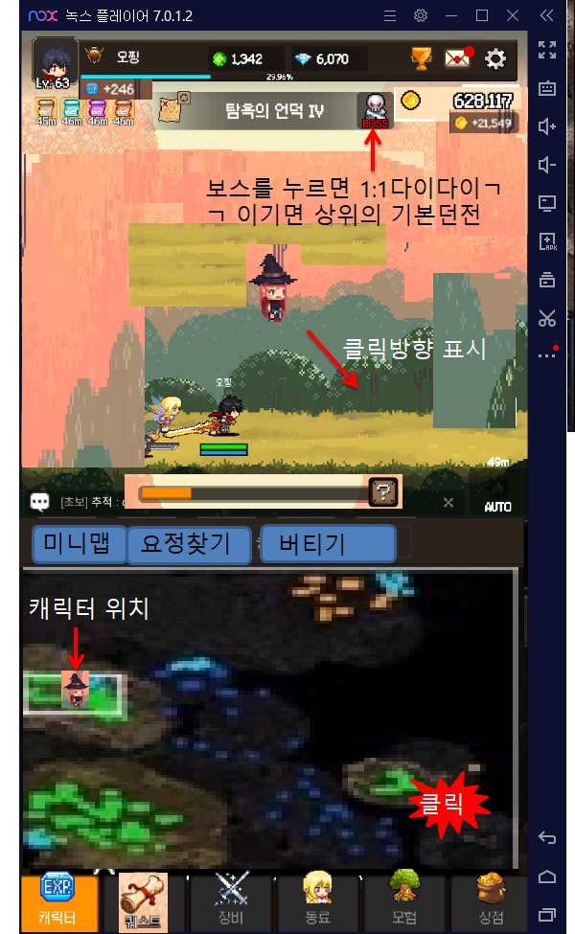
기본던전
 | 맵 사이즈 512*512
 | 방해물 바위, 나무, 강물
 | 경험치+돈+기타 재화를 얻는다
 | 몬스터는 일정 위치에서 5~8마리씩 젠되며 젠된 위치에 가만히 있는다.
 | 만약 젠되는 위치에 1마리라도 남아있는 몬스터가 있다면 젠되지 않는다.
 | 미니맵에 몬스터 현황을 보여줌
 | 각 기본 던전은 보스를 1:1로 클리어하면 다음 던전으로감
 | 던전이 어려워질수록 겸치+돈+기타 재화가 더 많이 들어온다.

 | 일정 시간마다 광고를 보면 일정량의 골드를 주는 바를 띄어준다.

보스 죽이기
 | 맵 사이즈 256*256
 | 몬스터와 1:1로 싸운다. 제한시간이 있다. (10초)
 | 클리어시 다음 던전으로 이동한다.
 | 기본 던전은 언제든 클리어 했던 던전으로 이동할 수 있다.(보스를 클리어했는데 상위 던전에서 사냥이 안됨을 방지)

버티기
 | 맵 사이즈 512*512
 | 시간대별로 웨이브가 들어오며 더 오래 살아남으면 더 높은 보상을 받는다.
 | 하루에 3판으로 입장제한한다.
 | 장애물이 없는 맵에서 모든 몬스터들이 유저에게 달려든다.
 | 제한시간이 없고 몬스터를 다 죽이면 다음 웨이브로 진행.

 | 캐릭터가 죽으면 거기서 끝
 | 캐릭터가 죽으면 해당 웨이브에 대한 SM석을 지급한다.(n번째 웨이브일 시 n개를 지급한다.)
 | 만약 전판에 5웨이브까지 했다면 다시 시작 할 때도 5웨이브부터 시작한다.

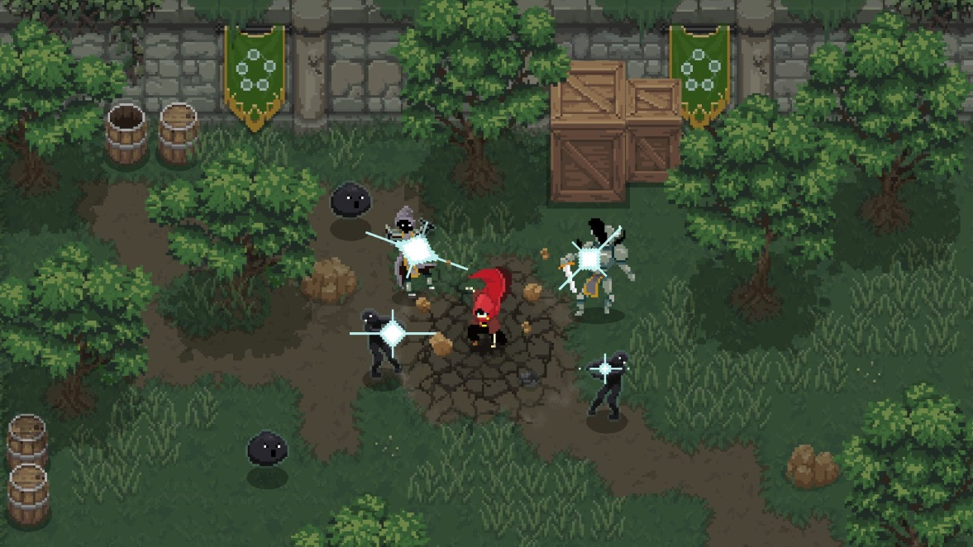
요정찾기
 | 맵 사이즈 256*256 |  | 던전디자인은 아래의 사진을 참고하면 좋을 거 같다. 요정찾기와 승급맵을 제외하면 아래의 밝기를 유지했으면 좋을 거 같다.
 | 명목은 많은 요정들 사이에 말썽쟁이요정을 찾는 느낌으로 한다.
 | 요정들은 움직이지 않고 기본 맵보다 작은 맵에서 가만히 있고, 플레이어가 직접 조작하던가 AI가 알아서 찾는다
 | 하루 n회 제한. | 다이아로 추가 입장권 구매 가능.

 | 풀에 숲어 있는 요정을 찾아야함
 | 랜덤한 위치에 요정이 있어 캐릭터가 풀과 부딪쳐야 찾는다.
 | 제한시간이 있다.(10초 ~15초)
 | 미니맵에는 풀의 위치만 보여줌
 | 요정찾기를 클리어 할 시 요정을 얻는다.

승급맵
 | 맵 사이즈 256*256
 | 공격할 수 없는 샌드백이 마련되며, 주어진 시간안에 샌드백을 처치하는 것이 관건이다.

기본던전
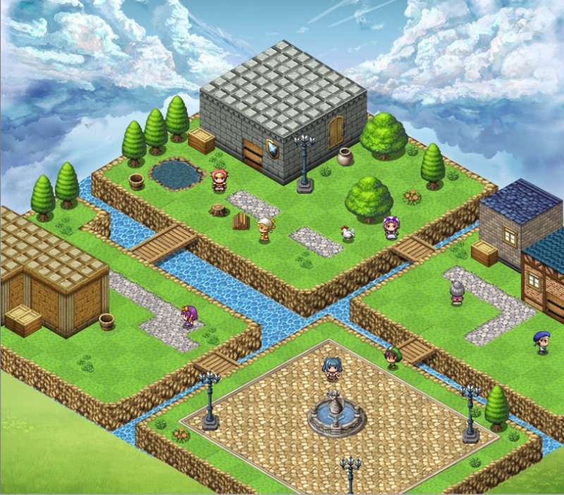
기본 던전 |  | 512*512
 | 포인트별로 7~8마리의 몬스터가 있으며 몰아잡기 편하게 뭉쳐있는다.
 | 맵의 디자인은 들판느낌으로 한다. |  | 밝기는 살짝 어두운 느낌이다.

밝기 |  |  |  | 몬스터 배치

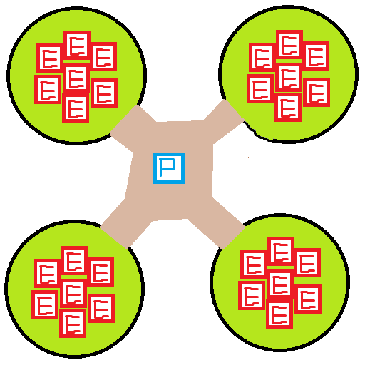

참고자료

보스던전
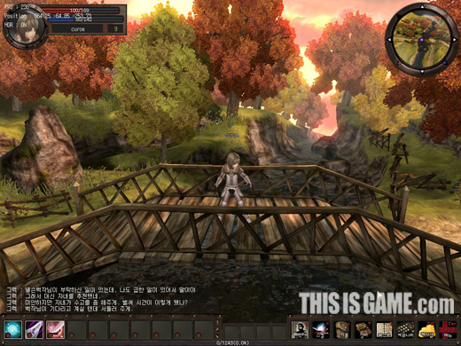
보스던전 |  | 256*256
 | 플레이어와 1:1로 있다.
 | 컨셉은 다음던전으로 가고싶지만, 보스가 다리에 가로막아 보스를 죽이는 느낌으로 한다.
 | 디자인은 기본던전과 동일하게 간다.

 | 밝기 |  | 컨셉

버티기던전
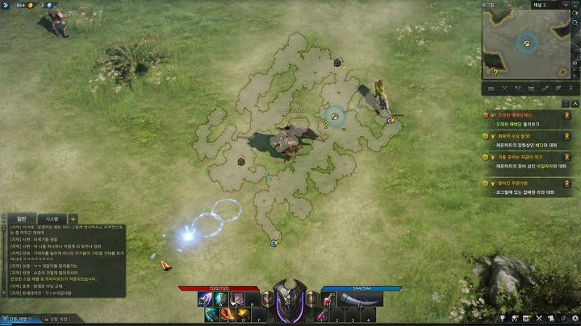
버티기던전 |  | 512*512

 | 사방에서 몬스터가 몰려오며, 길을 방해하는 오브젝트는 없다.

 | 밝기 |  | 컨셉

요정찾기맵
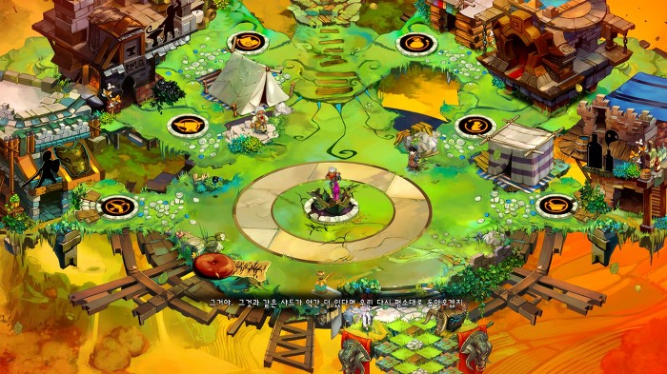
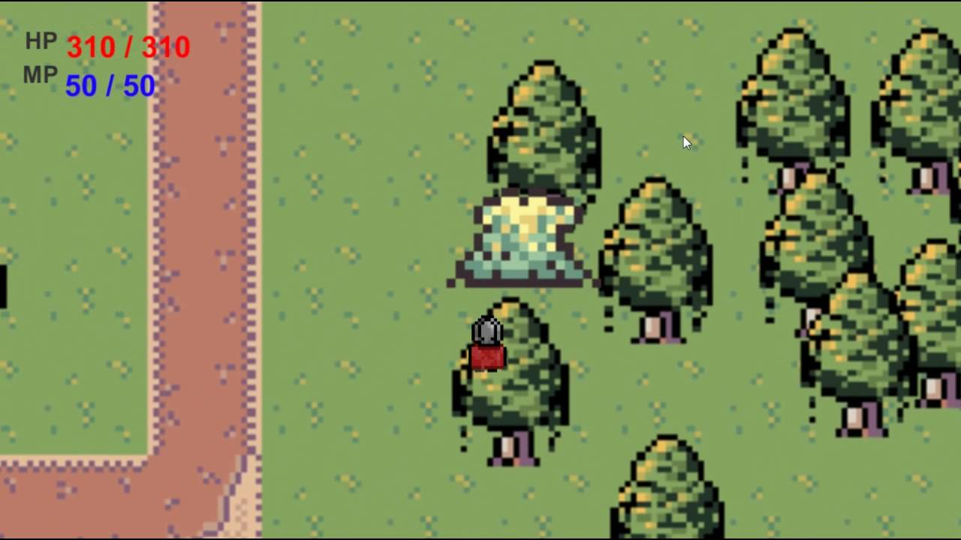
요정찾기 |  | 256*256
 | 나무뒤에 숨어있는 요정을 찾는 컨셉이다.

 | 나무는 맵과 독립된 오브젝트로 제작한다. (나무를 따로 스프라이트작업 해야한다.)

 | 밝기 |  | 컨셉

승급맵
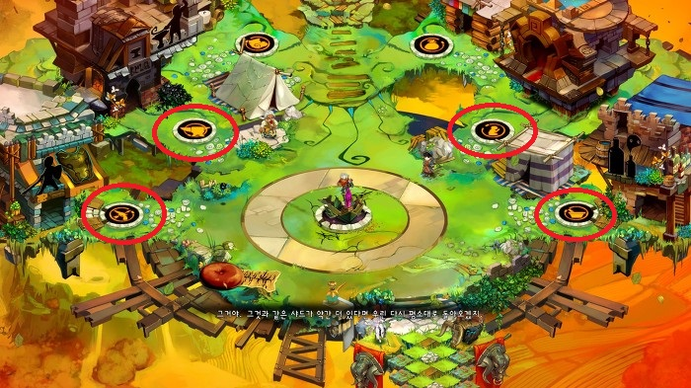
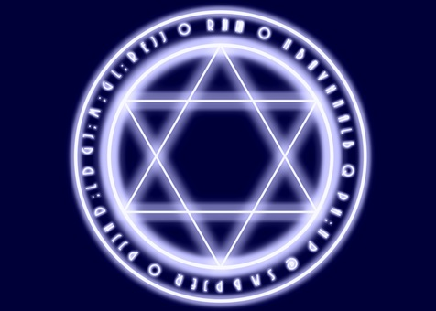
승급맵 |  | 256*256
 | 플레이어가 승급하기 위해 존재하는 장소
 | 맵 중앙에 샌드백이나오며 플레이어가 샌드백을 때린다
 | 맵 중앙에는 마법진이 있다.
 | 컨셉사진에 표시된 곳에는 물, 불, 바람, 번개 문양이 있다.

 | 밝기&컨셉 |  | 중앙 마법진

요정
요정
 | 꾸준히 컨텐츠를 즐기려는 유저들을 위해 요정던전에서 하루 정해진량을 얻을 수 있다. |  |  | 대략적인 형태. 거의 워크의 위습같은 모양이다.
 | 하지만 다이아로 요정던전에 추가로 입장할 수 있다.
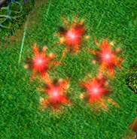
 | 요정찾기입장전 자신이 원하는 요정을 선택할 수 있다.

 | 종류
 |  | 빨간요정 : 최종데미지(%)
 |  | 초록요정 : HP회복(n/s) 일정 시간마다 HP가 회복된다.
 |  | 노란요정 : 쿨타임초기화(attack/n) 공격 시 일정 확률로 모든 스킬이 초기화 된다.
 |  | 파란요정 : 스킬 범위(%) 스킬 범위가 넓어진다.

 | 강화
 |  | 각각의 요정이 쌓이면 업글을 할 수 있다.
 |  |  |  | 요정은 찾을 때 마다 종류별로 1개씩 플래이어 주위를 떠다닌다.
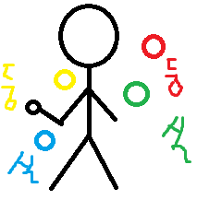
 |  | ex) | 빨간요정 1랩(0/1)
 |  |  | 빨간요정 2랩(0/2)
 |  |  | 빨간요정 3랩(0/3)
 |  |  | 빨간요정 4랩(0/4)

코스튬
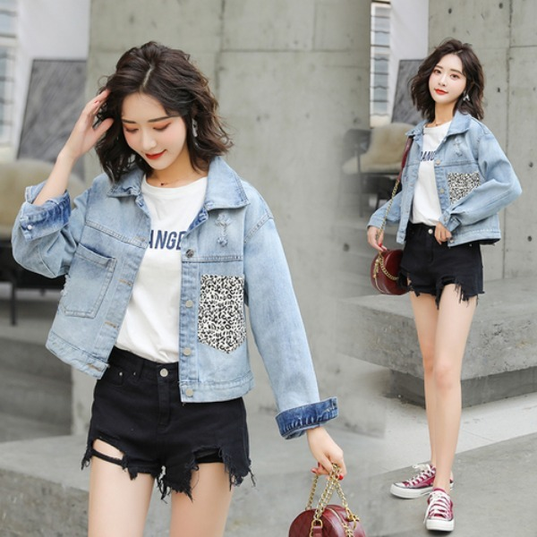
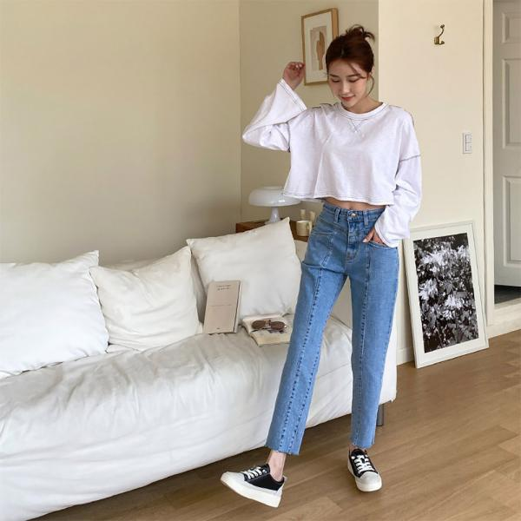
코스튬
 | 다이아 박치기 or 누적 광고뷰로 구매할 수 있다.
 | 옵션은 쿨감을 넣어준다.

 | 기본쿨감(%) |  | 20
 | 증가량 |  | 10

 | 코스튬별 쿨타임 감소(%) 및 가격 (코스튬 개수에 따라 감소율은 달라질 수 있음)
 | Index | 쿨감 |  | 가격 |  | 누적광고수
 | 1 | 20 |  | 20000 |  | 66
 | 2 | 30 |  | 30000 |  | 99
 | 3 | 40 |  | 40000 |  | 132
 | 4 | 50 |  | 50000 |  | 165
 | 5 | 60 |  | 60000 |  | 198

 | 코스튬은 최대한 색으로 구분한다.
 | 맵의 색과 대비가 좋은 색들을 비싼걸로 둔다.
 | 다음으로 추가 코스튬들은 마법사의 느낌을 살짝 벗어나는 디자인으로 하고싶다.

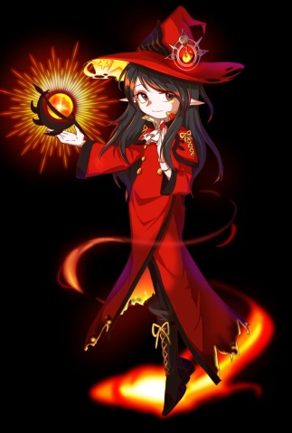
 | 검정 |  |  |  | 빨강

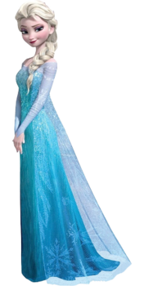
 | 파랑 |  |  |  | 흰색

 | 메이드 | 디자인은 오른쪽 이미지이지만 색은 왼쪽이다(검+흰)

 | 한복 둘중 하나 택1 근데 난 왼쪽이 더 좋음
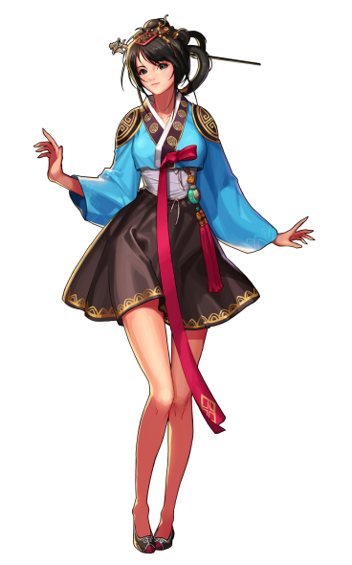
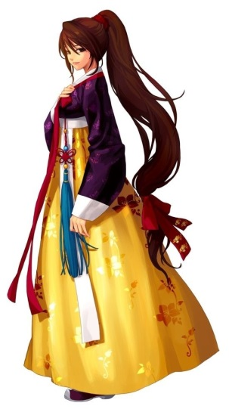

 | 오피스룩
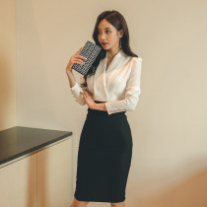

 | 새내기
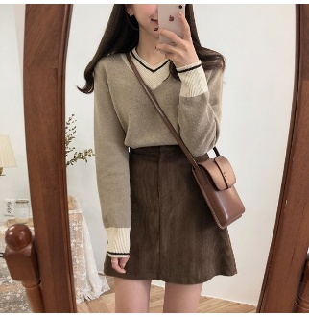
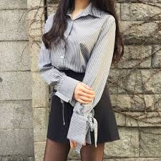
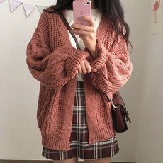

 | 캐주얼

